Agosto
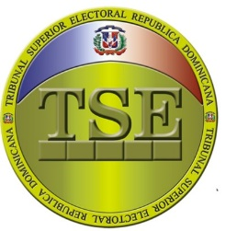

TRIBUNAL SUPERIOR ELECTORAL
Departamento de Compras y Contrataciones
Relación de compras realizadas a Micro pequeñas y medianas empresas (MIPYMES) -Agosto 2025

Código del proceso | Adjudicatario | TIPO DE BIEN, SERVICIO U OBRA | MIPYME | Monto adjudicado RD$ | Fecha del proceso (*)
TSE-DAF-CD-143-2025 | SOLUCIONES EMPRESARIALES MONEGRO CRISPIN, SRL | Adquisición de combustible para generador eléctrico del TSE dirigido a Mipymes | MIPYMES | $248,002.56 | 2025-08-05
TSE-DAF-CD-149-2025 | SIMPAPEL, S.R.L. | Servicio de mantenimiento y reparación de escáneres, dirigido a Mipymes Mujer. | MIPYMES | $48,058.86 | 2025-08-14
TSE-DAF-CD-151-2025 | DOCUGREEN, SRL | IMPRESIÓN BOLETIN INFORMATIVO T2-2025, DIRIGIDO A MIPYMES | MIPYMES | $239,127.00 | 2025-08-14
 |  |  |  | $535,188.42
Nota:

Omar Andrés Jiménez Soto
Encargado de Compras y Contrataciones

